수정요청
 | ✓ 수정 요청 사항

 | 1. (예시) 검색 기능 테스트 시 검색 조건에 맞는 상품 목록 노출 X
 | [테스트 기종]
 | - AOS : 갤럭시 S8
 | - IOS : 아이폰 13 미니
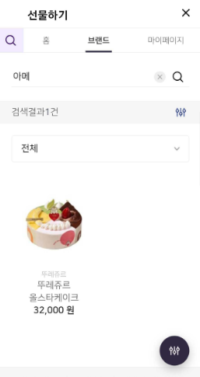
 | 수정요청1 ) 검색 조건에 맞는 상품 목록 노출 O

 | 6/5 기준 (ATON )
 | 현재 주소록 버튼 클릭 시 인터페이스가 정상적으로 호출 되지 않는 것으로 확인됩니다. 확인부탁드립니다. 인터페이스 정상 호출 예시 window.webkit.messageHandlers.passNsJSGiftShop.postMessage({ "fn_name": "selectContract", "parameters": {"callbackFn":"callbackFn"}});
 | ㄴ 윈큐브 답변 : 전달주신 브릿지명 참고하여 수정 완료되었으나 IOS 환경은 추가 작업 중입니다. AOS 환경 테스트 부탁드립니다.
 | ㄴ 아톤 답변 : 추가 문의주신 IOS 응답 값은 개발팀 확인 중에 있습니다. 확인 후 별도 회신드리겠습니다.
 | ㄴ 아톤 추가 문의 : AOS 확인 결과, 주소록 접근권한을 허용하지 않는 경우, 노출되는 3번째 화면 확인요청드립니다.
 | ㄴ 윈큐브 답변 : 주소록 관련해서 응답 값 확인을 위해 alert를 임의로 추가하면서 표시되는 화면으로 확인되었습니다. 아이폰 OS 주소록 응답 값 연동 인터페이스대로 아톤이 수정해 주시기로 해서 임의 추가한 alert는 제외하였습니다. 다시 한번 확인 부탁드립니다. |  |  |  |  | 확인완료
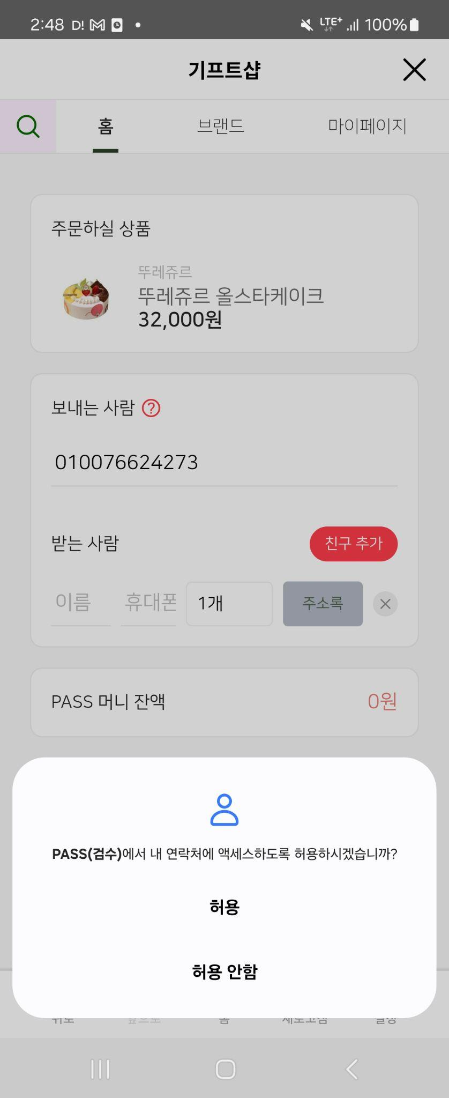 |  | 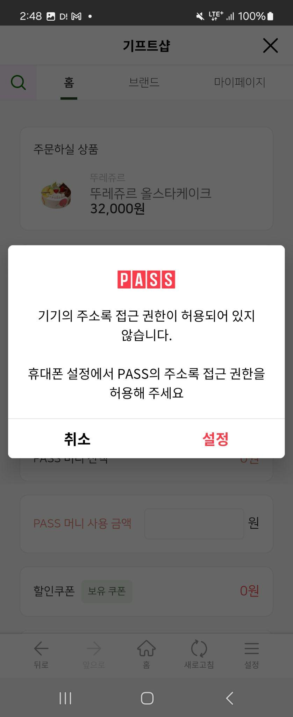 | 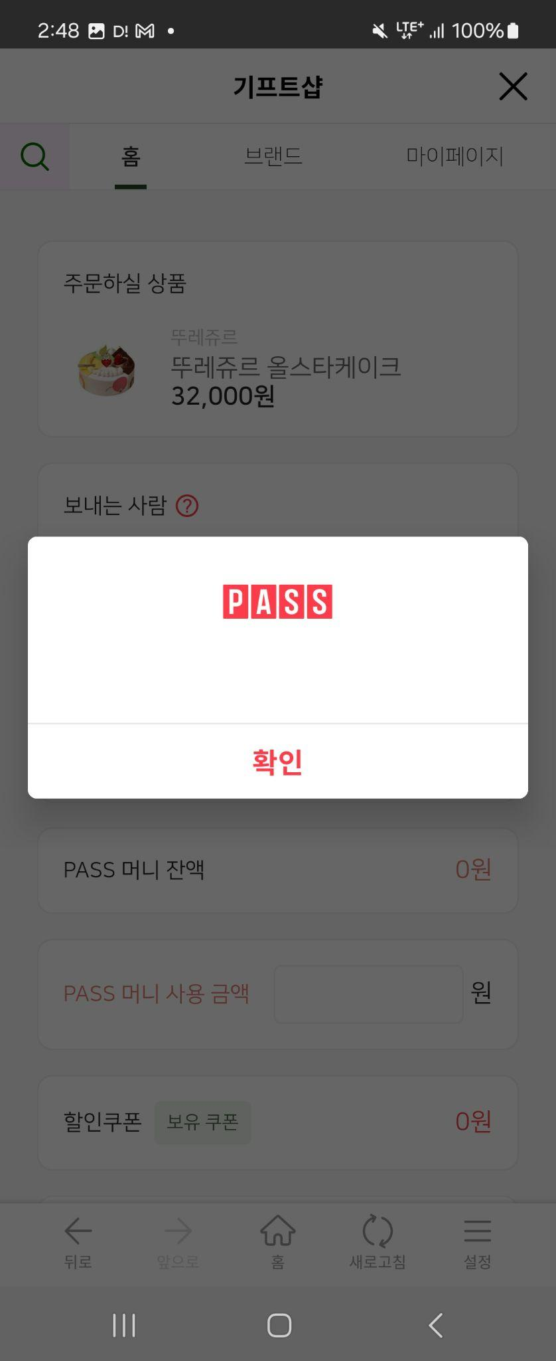

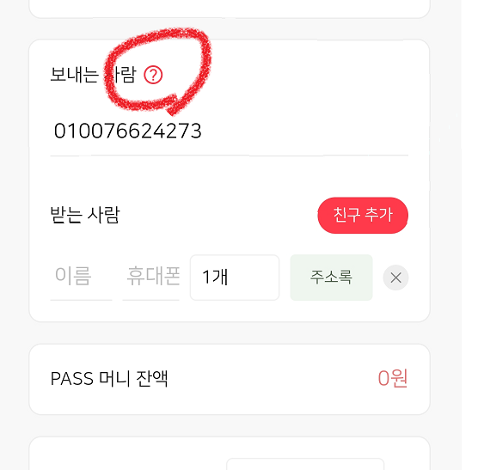
 | 6/7 (ATON)
 | * 이슈 재현 경로 1. 기프트샵 진입 2. 브랜드 or 마이페이지로 탭 이동 3. 마이페이지 or 브랜드로 탭 이동 * 이슈 현상 홈 탭으로 잠깐 포커싱 됨
 | ㄴ 윈큐브 답변 : 수정 완료되었습니다.

 | 6/7 (ATON)
 | LG유플러스 시트에 세부 기재된 내용입니다만 ,
 | 페이지 이동 후, 하단 GNB 영역 [홈] 선택 시 페이지 오류 노출됩니다.
 | 에) 테마 상품 목록 페이지로 이동 후, 하단 네비게이션 [홈] 선택 시 오류 페이지로 이동
 | ㄴ 윈큐브 답변 : 현재 세션 유효시간은 1분 입니다. 접속 후 계속 action이 있으면 세션이 유지되지만 동작이 없다가 시작되면 세션이 만료되어 오류 페이지가 표시됩니다. 내부 AOS 환경에서 테스트시 움직임이 계속 있으면 아톤에서 전달해 주신 이슈 재현 경로대로 진행해도 오류 페이지가 노출되지 않았습니다. 접속 후 아무 action 없다가 다시 하게되면 세션이 끊어져 표시가 되는 경우 같습니다. 재차 테스트 부탁드립니다.

 | 6/7 (ATON)
 | 문자 발송 에 대한 테스트도 검수 환경에서 가능한지 문의드립니다.
 | ㄴ 윈큐브 답변 : 개발기 테스트 환경에서는 MMS 발송 테스트가 불가하게 설정되어있으나, 별도 요청시 MMS 발송 테스트가 가능합니다. 다날 PG개발 완료되면 내부에서 1차적으로 결제 테스트 진행 후, 11일 ~ 13일 중 날짜 지정하여 MMS 발송 테스트 일정 공유드리겠습니다. |  |  |  |  |  | 3번 수정 사항 참고)

 | 6/10 (ATON)
 | 쿠폰 결제 화면 내, 보유 할인 쿠폰 적용 테스트 가능 여부 문의드립니다.
 | ㄴ 윈큐브 답변 : (6/12) 1,500원 할인 쿠폰 세팅 완료하여 안내드립니다.
 | [진행 경로]
 | - 할인 쿠폰 팝업 클릭 > 할인쿠폰 상세이미지 클릭 > 다운로드 클릭 > 쿠폰 발급 완료
 | - 사용 가능 경로 : [기프트샵 > 홈 > 커피 테마관] 내 상품에서 할인쿠폰 사용 가능하도록 세팅 진행하였습니다.
 | ㄴ 네, 명의자 기준으로 최대 1회 쿠폰 발급되는 것 확인하였습니다. (ATON / 6/13)

 | 6/11 (ATON)
 | 1. 메인 상단 배너 영역 노출 정책에 대한 확인 필요 ㄴ 현재 배너 1개만 노출되고 있으나, 자동 롤링되고 있음 ㄴ 페이지네이션 내 '정지' 버튼 선택 시, 계속 배너 롤링되고 있음
 | 2. 검색 화면 : 검색 기록 없어도 전체 삭제 버튼 활성화 되어 있고, [전체 삭제] 선택 시 사라짐
 | 3. 기프트샵> 선물하기 > 보내는 사람 영역 (?) 선택 시, 키패드가 노출됨
 | 4. 선물하기 > 보내는 사람 번호에 010 뒤에 0이 추가 삽입되어 노출되고 있음
 | 5. 기프트샵 결제 화면 > 보유쿠폰 버튼 선택 시 특정 단말에서 화면 짤리는 현상 발생 - 할인쿠폰 내역 화면 상단이 탭에 가려져 잘림 (항상 발생(Galaxy S22) // Galaxy S21+ 미 발생, iPhone X 미 발생 * 비고 : LG유플러스 내에 Galaxy 22 형상 이미지 첨부
 | 6. 상품 카테고리 또는 상품 선택 후부터 선물하기/결제하기 화면까지 하단GNB 새로고침 버튼 선택 시 무반응임 ( * 만약 윈큐브 측 서비스 정책으로 해당 화면에서 새로고침이 불가하다면, [ PASS인증_일반서비스_제휴사연동가이드_앱 ] 의 3.Interface (브릿지명 : passNsJs) gnbReload 인터페이스 적용 필요
 | ㄴ 윈큐브 답변
 | 1. 배너가 1개인 경우 롤링이 중지되도록 설정하였으며, n개인 경우 롤링되며 중지/시작 가능하도록 적용하였습니다.
 | 2. 최근 검색어가 있는 경우에만 [전체 삭제] 버튼 노출되도록 처리하였습니다.
 | 3. 보내는 사람 문구 클릭하면 input box로 focus 되면서 키패드가 노출되는 기능으로 해당 기능 PASS기프트샵에서 제외 처리 하였습니다.
 | 4. 휴대폰 번호 포맷 치환 작업 완료하였습니다. (010, 011, 017 등 모두 처리 완료)
 | 5. 결제페이지에서 할인쿠폰 클릭 시 단말의 세로 사이즈에 비례해서 보유 쿠폰이 표시되고 있어 기존 대비 세로 사이즈 수정하였습니다. (해당 단말에서 테스트 진행 부탁드립니다.) |  |  | -> ATON 답변 (6/13) : Galaxy S22 에서 정상 노출 확인하여 이슈 종결하겠습니다. 감사합니다.
 | 6. 내부 테스트 진행 시 새로고침 버튼 정상 작동되는 것으로 확인되며, 동일 현상 재현되지 않고 있어 테스트 영상 공유 가능하실지 문의드립니다.

 | 6/13 (ATON)

 |  |  |  |  | * 최근 검색어에 조회되는 최대 키워드 수 확인 요청
 |  |  |  |  | ㄴ 윈큐브 답변 : 최대 20개까지 등록 가능합니다. (추가) 최대 키워드 등록 수 정정하여 안내드립니다. 현재 20개 초과하여 등록 가능한 것으로 확인되며, 정확한 최대 개수 확인 필요 시 말씀 부탁드립니다.

LG유플러스
(윈큐브마케팅) LGU+ PASS 기프트샵 테스트 시나리오 |  |  |  | 추가한 TEST CASE는 파란색으로 별도 표기 | * 테스트 일시 : 24-06-17 | * 테스트 일시 : 24-06-17

NO | 1 level | 2 Level | 테스트 내용 | 예상 결과 | 결과 (안드로이드) | 결과 (IOS) | 수정 요청 | 테스트 일자 | 비고
1 | 메인 | 배너 | 배너 영역 노출 | 배너 노출 정책 확인 | O | O |  |  | 1. 배너가 1개인 경우 롤링이 중지되도록 설정하였으며, n개인 경우 롤링되며 중지/시작 가능하도록 적용하였습니다.
2 |  |  | 배너 영역 클릭 | TEST1 배너: 커피 테마관으로 이동 / TEST2 배너: 이동 없음 | O | O |  |  | 배너 이동경로는 기프트샵 내부 페이지 이동만 가능 (그 외 경로 사용 시, PASS 앱 IF 적용 필요)
3 |  | 컨텐츠 | 테마 아이콘 클릭 | 테마 상품 목록으로 이동 | O | O | 이동 경로는 이슈 없으나, 웹뷰 어뷰징에 대한 이슈 있음
4 |  |  | 추천상품 확인 | 윈큐브마케팅 어드민에 등록한 추천상품 목록 노출 | O | O | 이동 경로는 이슈 없으나, 웹뷰 어뷰징에 대한 이슈 있음 |  | 오늘도 달콤하게(ICE) > 황금올리브핫윙+콜라1.25L > 그릭 요거트 딸기 생크림 > 부드러운 디저트세트(ICE)
5 |  |  | 인기상품 검색 조건 클릭 | 검색 조건에 맞는 상품 목록 노출 | O | O | 이동 경로는 이슈 없으나, 웹뷰 어뷰징에 대한 이슈 있음
6 |  |  | 돋보기 버튼 클릭 | 검색 페이지 호출 | O | O
7 |  | 검색 페이지 | 검색어 입력 | 검색어와 연관된 상품 목록이 노출 | O | O |  |  | 검색결과 페이지 우측 하단 필터설정 버튼 노출 오류
8 |  |  | 검색어 입력 후 검색 | 검색 조건에 맞는 상품 목록 노출 | O | O
9 |  |  | 최근 검색어 x 버튼 클릭 | 최근 검색어에서 삭제됨 | O | O
10 |  |  | 전체 삭제 버튼 클릭 | 모든 최근 검색어가 삭제됨 | O | O
11 |  |  | 최근 본 상품 | 최근 본 상품 2개와 윈큐브마케팅 어드민에 설정한 상품 2개 노출 | O | O |  |  | 뚜레쥬르 올스타케이크 > 아이스 카페 아메리카노 T
12 |  |  | 추천 검색어 확인 | 윈큐브마케팅 어드민에 등록한 추천 검색어 목록 노출 | O | O |  |  | 1. 아메리카노 / 2. 치킨 / 3. 커피 / 4. 이디야 / 5. 케이크/ 6. 편의점 / 7. 투썸플레이스 / 8. 라떼
13 |  |  | 검색결과없음 | 검색이 불가한 경우 검색결과 없음 페이지 노출 | X | X | 검색결과 없음 페이지에서 [뒤로가기[] 선택 시, IOS는 검색 페이지로 복귀 / AOS는 홈 페이지로 이동
14 |  |  | 추천 검색어 클릭 | 추천 검색어로 검색된 상품들이 노출 | X | X | 추천 검색어를 통한 페이지에서 [뒤로가기[] 선택 시, IOS는 검색 페이지로 복귀 / AOS는 홈 페이지로 이동
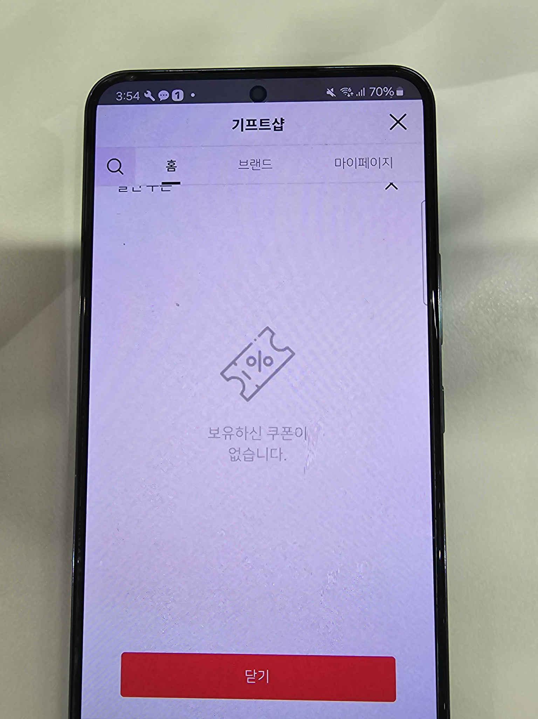
15 |  |  | 백 버튼 클릭 | 이전 화면 노출 확인 | X | X | 검색 페이지 진입 후, 뒤로가기 가능한 지점 없음 -> 정책 확인 필요 (검색 아이콘 영역 '닫기' 선택 시 메인 홈 탭으로 진입은 가능)
16 | 상품 | 상품 목록 페이지 | 브랜드 목록 > 브랜드 아이콘 클릭 | 선택한 브랜드에 해당하는 상품 목록이 노출 | O | O
17 |  |  | 검색 필터 설정 | 검색 조건에 해당하는 상품의 목록이 노출 | O | O
18 |  | 상품 상세 | 선물하기 버튼 클릭 | 선물하기 페이지로 이동 | O | O
19 |  |  | 구매하기 버튼 클릭 | 구매 페이지로 이동 | O | O
20 | 결제 | PASS머니 | 가입자 | 잔액 정상 노출 | O | O
21 |  |  |  | 사용 입력창 내 금액 기입 시 PASS머니 사용 금액 정상 반영 | O | O
22 |  |  |  | 전액사용 체크박스 체크 시 상품 금액에 대한 최대 금액 반영 | O | O
23 |  |  |  | 전액사용 체크박스 체크 시, PASS머니 부족한 경우 안내 팝업 노출 | O | O | Alert 노출 : [ PASS머니 잔액이 부족합니다.]
24 |  |  |  | PASS머니 전액 결제 시 휴대폰 통합결제 체크박스 비활성화 | X | X | 정책 확인 필요 ㄴ 전액결제 선택 시에도, 실제 결제가 필요한 금액이 있다면 휴대폰 통합결제 체크박스 활성화 되어야 할 것으로 사료됨 ㄴ 현재 전액 사용 체크 시, 결제 잔액이 있어도 휴대폰 결제 선택이 불가함 |  | 전액 사용 시, 보유하고 있는 PASS 머니 잔액을 '전액 사용' 하도록 하는 방법이 어떨지 의견 드립니다.
25 |  |  | 미가입자 | PASS머니 구좌 미노출 (휴대폰 통합결제만 노출) | X | X | PASS머니 미 가입자도 머니 영역 노출됨 (슬랙 채널로 동영상 전달) ㄴ os 형상 동일
26 |  | 선물하기 | 결제 전 기능 | 보내는 사람 (?) 아이콘 선택 | O | O
27 |  |  |  | 주소록 선택 시, Android OS '주소록 권한' 허용 여부 체크 | O | O
28 |  |  |  | 주소록 선택 시, Android OS '주소록 권한' 허용 시, 주소록 데이터 정상 조회 및 노출 | O | O
29 |  |  |  | 주소록 선택 시, IOS 주소록 데이터 정상 조회 및 노출 | O | O
30 |  |  |  | 보내는 사람 휴대폰번호 영역 선택 및 변경 | O | O |  |  | 최대 11자리까지 입력가능하며, 별도 전화번호 포맷에 대한 검증은 없음
31 |  |  |  | 친구추가 클릭 시 입력칸 한 줄 추가 | O | O |  |  | 최소 1명 ~ 최대 20명 까지 설정 가능 ㄴ 1명에서 삭제 선택 시, Alert 노출 [1명 이하로 삭제할 수 없습니다.] ㄴ 20명에서 추가로 [친구 추가] 선택 시 Alert 노출 [20명 이상의 친구에게 전송할 수 없습니다.]
32 |  |  |  | 이름, 휴대폰 번호 입력 | O | O
33 |  |  |  | x 버튼 클릭 시 등록된 친구 제외 | O | O
34 |  |  |  | ㄱ. 친구 1개 미만 삭제 방지 | O | O |  |  | 1명에서 삭제 선택 시, Alert 노출 [1명 이하로 삭제할 수 없습니다.]
35 |  |  |  | ㄴ. 연락처 미기재 후 결제 시 얼럿 | O | O |  |  | Alert 노출 [수신자 번호를 입력해주세요.]
36 |  |  |  | ㄷ. 수신인 이름 미 기재 후 결제 시 얼럿 | O | O |  |  | Alert 노출 [수신자 이름을 입력해주세요.]
37 |  |  |  | ㄹ. 연락처 기재 포맷 미충족 시 얼럿 | O | O |  |  | Alert 노출 [올바른 형식의 수신자 번호를 입력해주세요.]
38 |  |  |  | 상기 ㄱ,ㄴ, ㄷ,ㄹ 미충족 시 결제 불가 얼럿 | O | O
39 |  |  |  | 상품 수량 설정 시 결제 금액 정상 노출 | O | O
40 |  | 결제 진행 | PASS머니 단독 결제 | 결제 진행 시 인증 페이지 노출 | X | X | 테스트 불가
41 |  |  | 휴대폰 통합결제 | 결제 진행 시 PG 창 > PASS 앱 인증창 > 결제 확인 화면 노출 | X | X | 테스트 불가
42 |  |  | 할인 쿠폰 적용 | 쿠폰 결제 화면 > 보유 할인 쿠폰 조회 화면 노출 | O | O
43 |  |  | 복합결제 | 결제 진행 시 PG 창 > PASS 앱 인증창 > 결제 확인 화면 노출 | X | X | 테스트 불가
44 |  | 결제 성공 | 결제 완료 | 결제 완료 시 결제가 완료되었습니다 화면 출력 | X | X | 테스트 불가
45 |  |  |  | (구매하기) 결제 후 '결제가 완료되었습니다' 하단 보관함/결제,사용내역/홈 이동 | X | X | 테스트 불가
46 |  |  |  | (선물하기) 결제 후 '결제가 완료되었습니다' 하단 결제,사용내역/홈 이동 | X | X | 테스트 불가
47 |  |  |  | (구매하기) 구매 시 구매자는 보관함에 상품, pin번호가 있어야함 | X | X | 테스트 불가
48 |  |  |  | (선물하기) n명의 유저에게 각각 n개의 상품 선물시 결제 완료 및 정상적인 수신 | X | X | 테스트 불가
49 |  |  |  | (선물하기) 수신자 mms 수신 확인 | X | X | 테스트 불가
50 |  | 결제 실패 | 한도 확인 | 월 구매 한도 초과 시 얼럿 (추후 설정 예정) | X | X | 테스트 불가
51 | 마이페이지 | 마이 기프트 | 마이 기프트 메뉴 진입 | 쿠폰 상품 -> 사용전/후 구분 노출 | O | O |  |  | 사용전 / 사용완료로 구분 ㄴ 사용전 : 구매 후 사용 전 ㄴ 사용완료에는 '사용 완료 ' 및 '구매취소' 건 조회
52 |  |  | 쿠폰 상품 클릭 | 쿠폰정보(바코드,핀번호)/주문번호/상품정보(사용여부,유효기간)/유의사항 출력
53 |  |  | 핀번호 복사 아이콘 클릭 | 핀번호 복사 시 '복사되었습니다' 얼럿 | O | O |  |  | 타 영역에 정상적으로 '붙여넣기 '기능 동작까지 확인
54 |  |  | 연장/환불/기타문의 클릭 | 1:1 문의 페이지로 이동 ( 주문번호 문의내용에 자동 입력 ) | X | X | 자동 입력 된, 문의 내용을 고객이 삭제한 경우 문의 내용이 없어도 문의 접수가 완료됨 |  | 연락처 미 입력 시 Alert [연락처가 빈칸이거나 뒷번호 8자리를 충족하지 않습니다.] 제목 미 입력 시 Alert [제목을 입력해주세요.]
55 |  |  | 전화걸기 클릭 | 고객센터 전화 연결 | O | O |  |  | 선택 시 다이얼로그 [1600-5046로 연결합니다.]
56 |  | 결제. 사용 내역 | 결제 사용 내역 메뉴 진입 | 결제 내역 노출 | O | O |  |  | 상태 구분 : 결제완료 / 결제취소
57 |  |  | 결제 내역 클릭 | 결제 상세 정보 노출 | O | O
58 |  |  | 연장/환불/기타문의 클릭 | 1:1 문의 페이지로 이동 ( 주문번호 문의내용에 자동 입력 ) | O | O
59 |  |  | 전화걸기 클릭 | 고객센터 전화 연결 | O | O
60 |  |  | 결제 취소 버튼 클릭 | 취소 가능한 주문일 경우 결제 취소 | X | X | 마이페이지 > 결제/사용내역 -> [결제 취소] 선택 후 다시 결제/사용내역 진입 시 상내가 여전히 [결제완료] 로 노출됨 (웹뷰 새로고침 선택하여도 / 서비스 페이지 재 진입 시에도 결제취소로 상태 변경되지 않음) |  | [결제 취소] 선택 시, 다이얼로그 [결제를 취소 하시겠습니까?] 결제 완료 시 [결제 취소에 성공했습니다.]
61 |  |  |  | 사용한 핀이 있거나 핀 취소 불가능 할 경우 결제 취소 X | X | X | 핀에 대한 정책 확인 필요
62 |  |  |  | 관리자(윈큐브마케팅) 결제 취소 확인 | N/A | N/A |  |  | 윈큐브마케팅 확인
63 |  | 공지사항 | 공지사항 메뉴 진입 | 최신순으로 공지사항 노출 | O | O
64 |  | 서비스 문의 | 고객센터 전화하기 클릭 | 고객센터 전화 연결 | O | O
65 |  |  | 1:1 문의하기 → 동의하고 접수하기 | 문의내용 등록하기 | O | O |  |  | 연락처 미 입력 시 Alert [연락처가 빈칸이거나 뒷번호 8자리를 충족하지 않습니다.] 제목 미 입력 시 Alert [제목을 입력해주세요.] 문의 내용 미 입력 시 Alert [문의 내용을 입력해 주세요]
66 |  |  | 1:1 문의하기 → 동의하고 접수하기 | 윈큐브마케팅 어드민 > 기프트샵 1:1 문의에 등록 | N/A | N/A |  |  | 윈큐브마케팅 확인
67 |  |  | 나의 문의내역 클릭 | 1:1 문의 목록 노출 | O | O
68 |  | FAQ | FAQ 메뉴 진입 | FAQ 목록 노출 | O | O
69 |  | 약관 | 서비스 이용약관 | 내용 확인 및 페이지 이동 | O | O
70 |  |  | 개인정보 처리방침 | 내용 확인 및 페이지 이동 | O | O
71 | 푸터 | 푸터 | 사업자 정보 | 사업자 정보 페이지 이동 | O | O
72 |  |  |  | 전화걸기 연결 | O | O
73 |  |  | 이용약관 | 이용약관 페이지 이동 | O | O
74 |  |  | 개인정보처리방침 | 개인정보 처리방침 페이지 이동 | O | O
75 | 수신 | APP PUSH | 알림 및 마케팅 수신 동의 | 유효기간 만료 알림 PUSH 확인 | X | X | 테스트 불가 |  | 유효기간 만료 15, 7, 1일 전 PUSH 알림
76 |  |  |  | 마케팅성 PUSH 알림 확인 | X | X | 테스트 불가
77 |  |  |  | PASS 앱 내 알림함 확인 | X | X | 테스트 불가
78 |  |  | 알림 및 마케팅 수신 미동의 | 유효기간 만료 알림 PUSH 확인 | X | X | 테스트 불가 |  | * 공지성 알림으로 수신 미동의 상태여도 PUSH 확인 필요
79 |  |  |  | 마케팅성 PUSH 알림 미확인 | X | X | 테스트 불가
80 |  |  |  | PASS 앱 내 알림함 확인 | X | X | 테스트 불가
81 |  | MMS | 유효기간 만료 | 유효기간 만료 알림 MMS 확인 | X | X | 테스트 불가 |  | 유효기간 만료 7, 1일 전 MMS 발송
82 | 하단 네비게이션 | 하단 네비게이션 | 뒤로 | 뒤로 이동할 페이지가 있는 경우, 정상적으로 이전 페이지로 이동 | O | O | 이동 경로는 이슈 없으나, 웹뷰 어뷰징에 대한 이슈 있음 |  | 어뷰징 기능 적용에 대한 정책 검토 필요
83 |  |  | 앞으로 | 앞으로 이동할 페이지가 있는 경우, 정상적으로 다음 페이지로 이동 | O | O | 이동 경로는 이슈 없으나, 웹뷰 어뷰징에 대한 이슈 있음 |  | 어뷰징 기능 적용에 대한 정책 검토 필요
84 |  |  | 홈 | 기프트샵 메인 홈 탭으로 이동 | O | O | 이동 경로는 이슈 없으나, 웹뷰 어뷰징에 대한 이슈 있음 |  | 어뷰징 기능 적용에 대한 정책 검토 필요
85 |  |  | 새로고침 | PUSH 설정 선택 시, 기프트샵 설정/해지 화면으로 이동 | O | O
86 |  |  |  | 이용약관 및 정책 선택 시, 기프트샵 설정/해지 화면으로 이동 | O | O
87 |  |  |  | 자주 묻는 질문 선택 시, PASS 자주 묻는 질문 내 [일반서비스 > 기프트샵] TAB으로 지정 이동 | O | O
88 |  |  |  | 문의하기 선택 시, 기프트샵 (윈큐브) 내부 문의하기 페이지로 이동 | X | X | 이동 경로는 이슈 없으나, 웹뷰 어뷰징에 대한 이슈 있음 |  | 어뷰징 기능 적용에 대한 정책 검토 필요
89 | PASS 메뉴 | 설정/해지 | 진입 경로 | 설정 > 서비스 설정/해지 > 기프트샵 메뉴 노출 | O | O | 이동 경로는 이슈 없으나, 웹뷰 어뷰징에 대한 이슈 있음 |  | 어뷰징 기능 적용에 대한 정책 검토 필요
90 |  |  | 노출 메뉴 (비회원) | - PUSH 설정 (비활성화로 제공) - 이용약관 및 정책 (비활성화로 제공) - 기프트샵 (무료) 가입 (활성 제공) | O | O |  |  | 어뷰징 기능 적용에 대한 정책 검토 필요
91 |  |  | 노출 메뉴 (회원) | - PUSH 설정 (활성 제공) - 이용약관 및 정책 (활성 제공) - 기프트샵 (무료) 해지 (활성 제공) * 하단에 해지 시 사전 안내 문구 제공 및 고객센터 전화 연결 기능 제공 | O | O |  |  | 고객센터 전화연결 선택 시, 별도 다이얼로그 없이 바로 OS 전화걸기 기능 동작
92 |  |  | PUSH 설정 | 기프트샵 설정/해지 > PUSH 설정에 대한 ON/OFF 상태 토글로 제어 가능 ㄴ ON-> OFF 선택 시, 별도 ALERT 없이 상태 변경 ㄴ OFF-> ON 선택 시, ALERT 노출[광고 및 안내 알림 등 다양한 정보를 받는 것에 동의합니다] | O | O
93 |  |  |  | 설정 > 알림설정 메뉴 내에서도 설정 가능 ㄴ 기프트샵 설정/해지 메뉴 내 PUSH 설정과 동기화 처리 ㄴ 기프트샵 가입자만 노출되며, 다회선 사용자의 경우 마지막으로 서비스를 이용한 1개 회선에만 노출됨 ㄴ ON -> OFF 선택 시, ALERT노출 [알림 동의를 철회 하실 경우 PASS에서 제공하는 안내 알림 및 광고 등 다양한 정보를 제공 받으실 수 없습니다. 동의하지 않으시겠습니까?] ㄴ OFF-> ON 선택 시, ALERT 노출 [광고 및 안내 알림 등 다양한 정보를 받는 것에 동의 합니다.] | O | O
94 |  |  | 서비스 가입 | 비회원 [기프트샵 (무료) 가입] 선택 시, PASS기프트샵 약관창 노출 및 가입 진행 | O | O
95 |  |  | 서비스 해지 | 회원 [기프트샵 (무료) 해지] 선택 시, 재 확인 ALERT 노출 후 해지 진행 | O | O
96 |  | 노출 영역 | ADMIN 설정 시 노출 | - 메인 홈 탭 > 주요 서비스 영역 내 '기프트샵' 아이콘 선택 시, 기프트샵 메인 페이지로 이동 | O | O
97 |  |  |  | - 전체 탭 > 돈 쓰는 재미, PASS기프트샵 선택 시, 기프트샵 메인 페이지로 이동 | O | O
98 |  | PASS서비스 초기화 | 공통 | 비회원/회원 구분 없이 하단 [서비스 가입 및 이용내역은 유지] 영역 내 서비스 명 노출 | O | O |  |  | - 실제 PASS 초기화 시, 기프트샵 가입 내역 및 서비스 이용 내역에 변동 없음 (PASS앱 재 가입 시 기프트샵 가입 상태 유지)
99 |  | PASS서비스 탈퇴 | 비회원 | 비회원은 기프트샵 안내 영역 미 노출 | O | O
100 |  |  | 회원 | 회원은 기프트샵 안내 영역 노출 | O | O |  |  | - PASS서비스 탈퇴 시, 기프트샵 약관 철회 (PASS앱 재 가입 시 기존 서비스 이용 내역 초기화) ㄴ 단, PASS앱 공통 정책으로 기프트샵 보다 상위 조건으로 서비스 탈퇴가 불가능한 경우에는 PASS탈퇴 자체가 불가함 ㄴ PASS기프트샵 가입자 이며, 탈퇴가 가능한 고객의 경우에는 기프트샵 탈퇴에 대한 재확인 ALERT이 노출됨

